Sheet1
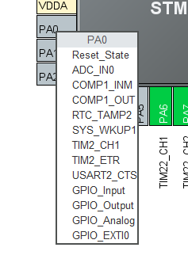
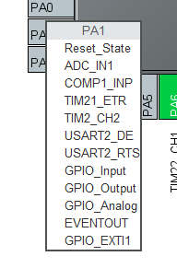
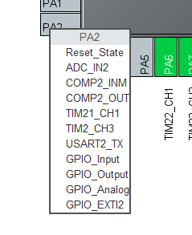
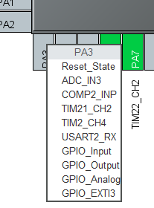
MOTOR1:PB13(TIM21_CH1)PB14(TIM21_CH2)

编码器接口：PA6(TIM22_CH1)PA7(TIM22_CH2)

STM32L051C8T6

通信协议

使能PWM输出 | P1X | 例如：P1X(使能MOTOR1的定时器通道输出PWM波，并回复P1，即串口1打印P1)
失能PWM输出 | D1X | 例如：D1X(失能MOTOR1的定时器通道输出PWM波,并回复D1,即串口1打印D1)
PWM波直接设置成指定值 | SP1XX | 例如：SP12X(设置MOTOR1的速度档位为2,回复SP1S:2或者SP13X(设置MOTOR1的速度档位为3,回复SP1N:3)，N和S代表顺时针还是逆时针转,档位为0-9
‘X'为命令结束位，前缀符号为命令起始位，每次启动后，都必须先使能PWM输出，否则其他全部命令均会回复error。使能PWM输出后可以设置转动方向然后再进行值的设定，否则默认顺时针。 设置完新的转动方向之后重新设置速度档位，否则不会按新的转动方向转动。

编码器：每1S串口1会打印读取到的编码器数值，例如打印“Encode1Count = 1500”
设置PWM输出方向 | IX1X | 例如：IS1X(设置电机转动方向为顺时针,并回复IS1,即串口1打印IS1)，IN1X(设置电机转动方向为逆时针,并回复IN1,即串口1打印IN1)

空闲引脚：采用两个板子分别驱动两个电机，如此便有两组的空闲引脚（PA0-PA3）可用

